2.재료비분석
재료비 (Material Cost) 분석

■ PL Sch2 — 재료비 수식 검증
구분 | Dec.2025 | Jan.26 | Feb.26 | Mar.26 | Apr.26 | 1Q평균 | Apr vs 1Q
1. 기초 자재재고 | 1,030,861 | 856,755 | 772,366 | 638,942 | 602,966 | 756,021 | (20.2%)
2. 자재 투입 (Input) | 1,085,840 | 1,247,024 | 672,652 | 1,375,707 | 1,112,835 | 1,098,461 | 1.3%
3. 기타 (Other Accounts) | 12,122 | 162,414 | 103,008 | 142,185 | 13,496 | 135,869 | (90.1%)
4. 기말 자재재고 | 856,755 | 772,366 | 638,942 | 602,966 | 810,532 | 671,425 | 20.7%
재료비 (= 1+2+3-4) | 1,272,068 | 1,493,827 | 909,084 | 1,553,868 | 918,765 | 1,318,926 | (30.3%)
PL Sch2 기재 재료비 | 1,149,307 | 1,168,999 | 703,067 | 1,269,498 | 891,773 | 1,047,188 | (14.8%)
검증 차이 (= 계산 - PL기재) | 122,761 | 324,828 | 206,017 | 284,370 | 26,992 | 271,738

→ 산식 검증 결과: 1·2·3월 모두 0 (완전 일치) — 산식 정확 ✓
→ 4월 재료비는 USD 891,773으로 1Q평균(1,047,188) 대비 -14.8% 감소. 매출 감소(-9.2%)를 상회.

■ Costing 파일 — F/G 단계 원가 vs PL 마감 검증
구분 | Costing F/G (USD) | Costing F/G (%) | PL Sch2 4월 (USD) | PL Sch2 4월 (%) | 차이 (USD) | 차이 (%) | 비고
재료비 (Material + Raw-other) | 2,385,710 | 87.8% | 891,773 | 32.8% | 1,493,937 | 167.5% | WIP→F/G 자재 transfer 차이 (정상)
인건비 (Direct Labour) | 101,196 | 3.7% | 598,756 | 22.0% | (497,560) | (83.1%) | Costing의 Labour는 F/G 직접노무만; PL은 직접+간접 인건비 모두 포함
제조경비 (MfgCost + Indirect) | 194,869 | 7.2% | 1,180,722 | 43.5% | (985,853) | (83.5%) | Costing에 미배부분 존재
외주가공 (Outsourcing) | 35,394 | 1.3% | 0 | 0.0% | 35,394 | - | PL은 외주를 경비에 통합 → 별도 라인 없음
합계 (Total) | 2,717,169 | 100.0% | 2,717,169 | 100.0% | - | - | ★ 완전 일치 ✓

→ COSTING F/G 합계(USD 2,717,169) = PL Sch2 Manufacturing Cost(USD 2,717,169) — 원가계산 산식 정확 ✓
→ 단, 세부 항목별로는 Costing의 분류 기준이 PL과 다름 — 비교 시 항상 합계로 매칭 권고

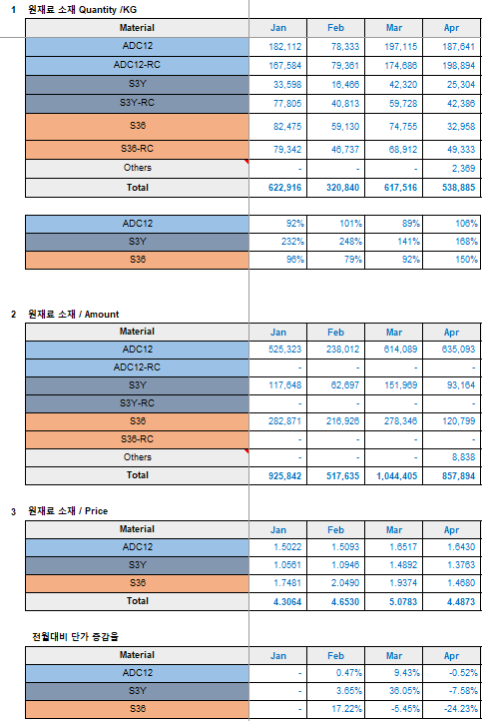
■ 재료비 검토 의견
항목 | 등급 | 의견 / Action
A. 재료비 산식 정확 (Beg+Input+Other-End) | OK | 검증 결과 1,2,3월 모두 차이 0. 산식 신뢰 가능.
B. 4월 자재 투입 감소 (-19% vs 3월) | 검토 | 3월 1,375,707 → 4월 1,112,835 (USD -263K). 매출 감소(-19%)와 비례 — 정상 추세로 보이나, 4월 가동률·생산수량 자료와 교차확인 권고. |  |  |  |  |  | 신재와 리사이클 재료 비율 및 단가 확인 3월과 비교시 리사이클 비율 상승 단가 하락 (정상)
C. 기말재고 4월 +35% 급증 (vs 3월) | ★검토 | 3월 602,966 → 4월 810,532 (USD +207K). 매출 감소 시점에 재고 증가 → 수요 둔화 시그널 또는 평가 오류 가능성. 재고실사 결과/평가단가 확인 필요. |  |  |  |  |  | 확인 필요함
D. 외주가공(Ano/Paint) 4월 -35% 감소 | ★검토 | 1Q평균 80K → 4월 52K (USD -28K). 4월 작업분이 5월 청구로 이연되었을 가능성. 외주업체 미청구분 확인 → 5월 비용 급증 위험. |  |  |  |  |  | 사상자동화에 따른 사상외주가공 감소
E. BOM 정확도 | 검토 | COSTING 시트는 BOM 기반 표준 자재량 적용. BOM 미갱신 시 표준-실제 차이 누적 가능 — 분기별 BOM 갱신 권고. |  |  |  |  |  | 금형비용 반영 여부 -> 매출 금형은 별도 관리 진행.

